学籍BUG跟踪表
 |  |  |  |  |  |  | 开发人员填写 |  |  | 测试及版本人员填写
提出日期 | 提出人 | 模块 | 入口 | BUG描述 | 责任人 | 来源 | 修改状态 | 修改备注 | 修改人员 | 复测 | 备注 | 复测人员 | 发布版本 | 版本发布日期
2017-11-24 | 郑忠毅 | 学籍管理-变更学籍信息 | 数据表格 | 数据表格显示:学籍状态为 在籍,在读状态; | 孙步蕾 | 孙步蕾 | 待完成
2017-11-24 | 郑忠毅 | 学籍管理-变更学籍信息 | 修改联系方式 | 在职选择框样式 | 孙步蕾 | 孙步蕾 | 待完成
2017-11-24 | 郑忠毅 | 学籍管理-变更学籍信息 | 修改联系方式 | 保存时没有表单验证 | 孙步蕾 | 孙步蕾 | 待完成
2017-11-24 | 郑忠毅 | 学籍管理-变更学籍信息 | 修改联系方式 | 编辑成功刷新正确的联系方式或者隐藏模态框 | 孙步蕾 | 孙步蕾 | 待完成
2017-11-24 | 郑忠毅 | 学籍管理-变更学籍信息 | 修改联系方式 | 取消时恢复正确的联系方式 | 孙步蕾 | 孙步蕾 | 待完成
2017-11-24 | 郑忠毅 | 学籍管理-变更学籍信息 | 基本信息和原学历 |  修改和处理记录 | 孙步蕾 | 孙步蕾 | 待完成
2017-11-24 | 郑忠毅 | 学籍管理-变更学籍信息 | 基本信息和原学历 |  修改基本信息-修改理由样式和位置; | 孙步蕾 | 孙步蕾 | 待完成
2017-11-24 | 郑忠毅 | 学籍管理-变更学籍信息 |  | applyName应该存真实姓名;或者存id使用sql查真实姓名 | 孙步蕾 | 孙步蕾 | 待完成
2017-11-24 | 郑忠毅 | 学籍管理-管理学籍信息 | 基本信息和原学历 |  没有数据时隐藏-修改和处理记录; | 孙步蕾 | 孙步蕾 | 待完成
2017-11-24 | 郑忠毅 | 学籍管理-管理学籍信息 | 基本信息和原学历 | 没有证明材料时,Sql查不到申请 | 孙步蕾 | 孙步蕾 | 待完成
2017-11-24 | 郑忠毅 | 学籍管理-导入电子照片 | 数据表格 | 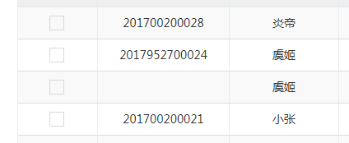 数据表格显示:学籍状态为 在籍,在读状态;没有学号的学籍状态是在读,有了学号才是在籍; | 徐宾宾 | 徐宾宾 | 待完成
2017-11-24 | 郑忠毅 | 学籍管理-导入电子照片 | 筛选条件 | 样式 | 郑忠毅 | 徐宾宾 | 已完成
2017-11-24 | 郑忠毅 | 学籍管理-导入电子照片 | 标题 |  | 徐宾宾 | 徐宾宾 | 待完成
2017-11-24 | 郑忠毅 | 学籍管理-导入电子照片 | 筛选条件 | 点击查询之后不要清除查询条件 | 徐宾宾 | 徐宾宾 | 待完成
2017-11-24 | 郑忠毅 | 学籍管理-导入电子照片 | 上传照片 |  title样式 | 徐宾宾 | 徐宾宾 | 待完成
2017-11-24 | 郑忠毅 | 学籍管理-导入电子照片 | 批量导出Excel | checkbox是否使用,导出查询条件所有list? | 徐宾宾 | 徐宾宾 | 待完成
2017-11-24 | 郑忠毅 | 学籍管理-导入电子照片 | 上传照片 | 上传条件限制;(文件名,文件大小,像素限制,文件类型 ,jpg) | 徐宾宾 | 徐宾宾 | 待完成
2017-11-24 | 郑忠毅 | 学籍管理-导入电子照片 | 批量导入照片 | Zip文件名限制,内里照片文件名,类型,大小像素 | 徐宾宾 | 徐宾宾 | 待完成

2017-11-24 | 郑忠毅 | 学分转换-学分转换类型 | 标题 | 标题不对 |  |  | 待完成
2017-11-24 | 郑忠毅 | 学分转换-学分转换类型 | 数据表格 | 没有删除功能; |  |  | 待完成
2017-11-24 | 郑忠毅 | 学分转换-学分转换类型 | 数据表格 | table添加class:display nowrap table-width-hundred |  |  | 待完成
2017-11-24 | 郑忠毅 | 学分转换-学分转换类型 | 数据表格 | 排序规则-启用时间倒叙(主要),修改时间倒叙updatetime |  |  | 待完成
2017-11-24 | 郑忠毅 | 学分转换-学分转换类型 | 添加 | 重置问题 |  |  | 待完成
2017-11-24 | 郑忠毅 | 学分转换-学分转换类型 | 添加/编辑 | 学分转换类型不可重复 |  |  | 待完成
 |  | 学分转换-学分转换类型 | 数据表格 | 数据表格查的数据完全错误,数据是学生来源 |  |  | 已完成
 |  | 学分转换-学分转换类型 | 数据表格 | 没有输出功能 |  |  | 已完成
2017-11-24 | 郑忠毅 | 学分转换-学分转换类型 | 编辑 | 重新启用的学分转换的停用时间要清空 |  |  | 待完成
2017-11-24 | 郑忠毅 | 学分转换-外部成果类型 | 数据表格 | table添加class:display nowrap table-width-hundred |  |  | 待完成
2017-11-24 | 郑忠毅 | 学分转换-外部成果类型 | 添加/编辑 | 外部成果类型不可重复 |  |  | 待完成
2017-11-24 | 郑忠毅 | 学分转换-外部成果类型 | 编辑 | 停用时间和启用时间不对 |  |  | 待完成
2017-11-24 | 郑忠毅 | 学分转换-外部成果类型 | 数据表格 | 排序规则-启用时间倒叙(主要),修改时间倒叙updatetime |  |  | 待完成
2017-11-24 | 郑忠毅 | 学分转换-转换证书机构 | 数据表格 | table添加class:display nowrap table-width-hundred |  |  | 待完成
2017-11-24 | 郑忠毅 | 学分转换-转换证书机构 | 数据表格 | 排序规则-启用时间倒叙(主要),修改时间倒叙updatetime |  |  | 待完成
2017-11-24 | 郑忠毅 | 学分转换-转换证书机构 | 数据表格 | 启用状态,没有停用时间 |  |  | 待完成
2017-11-24 | 郑忠毅 | 学分转换-转换证书机构 | 添加/编辑 | 转换证书机构不可重复 |  |  | 待完成
2017-11-24 | 郑忠毅 | 学分转换-转换证书机构 | 编辑 | 停用,启用有问题 |  |  | 待完成
2017-11-24 | 郑忠毅 | 学分转换-外部成果名录 | 标题 | 标题不对 |  |  | 待完成
2017-11-24 | 郑忠毅 | 学分转换-外部成果名录 | 筛选条件 | 样式 |  |  | 待完成
2017-11-24 | 郑忠毅 | 学分转换-外部成果名录 | 数据表格 | table添加class:display nowrap table-width-hundred |  |  | 待完成
2017-11-24 | 郑忠毅 | 学分转换-外部成果名录 | 数据表格 | 排序规则-启用时间倒叙(主要),修改时间倒叙updatetime |  |  | 待完成
2017-11-24 | 郑忠毅 | 学分转换-外部成果名录 | 添加/编辑 | 外部成果名录构不可重复 |  |  | 待完成
2017-11-24 | 郑忠毅 | 学分转换-外部成果名录 | 添加/编辑 | 重置选项 |  |  | 待完成
2017-11-24 | 郑忠毅 | 学分转换-外部成果名录 | 下拉框 | 所有下拉框样式 |  |  | 待完成
2017-11-24 | 郑忠毅 | 学分转换-外部成果名录 | 添加/编辑 | 状态启用在右侧 |  |  | 待完成
2017-11-24 | 郑忠毅 | 学分转换-外部成果名录 | 数据表格 | 启用时间和停用时间 |  |  | 待完成
2017-11-27 | 郑忠毅 | 学分转换-转专业控制 |  | 三个时间相同时不可以保存 |  |  | 待完成
2017-11-27 | 郑忠毅 | 学分转换-学分转换规则 | 筛选条件 | 样式 | 郑忠毅 |  | 已完成
2017-11-27 | 郑忠毅 | 学分转换-学分转换规则 | 筛选条件 | 状态 下拉框样式 |  |  | 待完成
2017-11-27 | 郑忠毅 | 学分转换-学分转换规则 | 数据表格 | 样式,弹出框dt样式以及加载条 | 郑忠毅 |  | 已完成
2017-11-27 | 郑忠毅 | 学分转换-学分转换规则 | 数据表格 | 排序规则-修改时间倒叙updatetime |  |  | 待完成
2017-11-27 | 郑忠毅 | 学分转换-学分转换规则 | 查看课程列表 | 点击添加按钮时,课程列表的模态框不要隐藏;点击"添加"课程按钮时draw课程列表 |  |  | 待完成
2017-11-27 | 郑忠毅 | 学分转换-学分转换规则 | 添加课程 | 头部筛选条件样式 |  |  | 待完成
2017-11-27 | 郑忠毅 | 学分转换-学分转换规则 | 添加课程 | 关闭之后筛选条件的重置 |  |  | 待完成
2017-11-27 | 郑忠毅 | 毕业管理-毕业批次 | 标题 | 标题 |  |  | 待完成
2017-11-27 | 郑忠毅 | 毕业管理-毕业批次 | 数据表格 | 排序规则-启用时间倒叙(主要),修改时间倒叙updatetime |  |  | 待完成
2017-11-27 | 郑忠毅 | 毕业管理-毕业批次 | 添加/编辑 | 毕业批次名不可以相同;表单验证是验证 |  |  | 待完成
2017-11-27 | 郑忠毅 | 毕业管理-毕业批次 | 编辑 | 审核项,学制 样式 |  |  | 待完成
2017-11-27 | 郑忠毅 | 毕业管理-毕业批次 | 添加/编辑 | 审核项,各项排列顺序要相同 |  |  | 待完成
2017-11-27 | 郑忠毅 | 毕业管理-毕业批次 | 添加/编辑 | 筛选条件重置 |  |  | 待完成
2017-11-27 | 郑忠毅 | 学位管理-学位批次 | 标题 | 标题 |  |  | 待完成
2017-11-27 | 郑忠毅 | 学位管理-学位批次 | 数据表格 | 排序规则-启用时间倒叙(主要),修改时间倒叙updatetime |  |  | 待完成
2017-11-27 | 郑忠毅 | 学位管理-学位批次 | 数据表格 | 状态: 启用,未启用 |  |  | 待完成
2017-11-27 | 郑忠毅 | 学位管理-学位批次 | 数据表格 | 操作:button |  |  | 待完成
2017-11-27 | 郑忠毅 | 学位管理-学位批次 | 添加/编辑 | 筛选条件重置 |  |  | 待完成
2017-11-27 | 郑忠毅 | 学位管理-学位批次 | 添加/编辑 | 学位批次名称不可相同 |  |  | 待完成
2017-11-27 | 郑忠毅 | 学分转换-申请学分转换 | 筛选条件 | 教学点用户 |  |  | 待完成
2017-11-27 | 郑忠毅 | 学分转换-申请学分转换 | 数据表格 | 排序规则-修改时间倒叙updatetime(申请表的修改时间) |  |  | 待完成
2017-11-27 | 郑忠毅 | 学分转换-申请学分转换 | 添加 | 样式可以参照,学籍异动申请;对齐方式 |  |  | 待完成
2017-11-27 | 郑忠毅 | 学分转换-申请学分转换 | 数据表格 | 数据表格dt样式以及模态框中dt样式 | 郑忠毅 |  | 已完成
2017-11-27 | 郑忠毅 | 学分转换-申请学分转换 | 筛选条件 | 样式 | 郑忠毅 |  | 已完成
2017-11-27 | 郑忠毅 | 学分转换-申请学分转换 | 数据表格 | 在籍
2017-11-27 | 郑忠毅 | 学分转换-申请学分转换 | 添加 | 转换类型成果类型成果名称联动问题;以及样式问题; |  |  | 已完成
2017-11-27 | 郑忠毅 | 学分转换-申请学分转换 | 筛选条件 | 教学点固定 |  |  | 待完成
2017-11-27 | 郑忠毅 | 学分转换-申请学分转换 | 添加 | 可转换的课程列表全选 | 郑忠毅 |  | 已完成
2017-11-27 | 郑忠毅 | 学分转换-申请学分转换 | 添加 | 整个模态框的样式 |  |  | 待完成
2017-11-27 | 郑忠毅 | 学分转换-申请学分转换 | 添加 |  没有证明材料时样式,以及证明材料的样式 |  |  | 待完成
2017-11-27 | 郑忠毅 | 学分转换-申请学分转换 | 编辑/添加 | 学分转换类型下拉框使用code |  |  | 待完成
2017-11-27 | 郑忠毅 | 学分转换-申请学分转换 | 查看 | 没有可转换的课程? 如果没有也要有tbody |  |  | 待完成
2017-12-06 | 郑忠毅 | 学籍异动-申请学籍异动 | 筛选条件 | 添加学制下拉框 |  |  | 已完成
2017-12-06 | 郑忠毅 | 学籍异动-申请学籍异动 | 编辑 | 审核历史的审核人 真实姓名(username) |  |  | 已完成
2017-12-06 | 郑忠毅 | 学籍异动-申请学籍异动 | 新增 | 新增的审核状态是初审通过,教学端学生发起的是待审核 |  |  | 已完成
2017-12-06 | 郑忠毅 | 学籍异动-申请学籍异动 | 审核/查看 | 审核历史,审核状态为待审核时,改为申请人 |  |  | 已完成
2017-12-06 | 郑忠毅 | 学籍异动-申请学籍异动 | 新增 | 退学 |  |  | 已完成
2017-12-06 | 郑忠毅 | 毕业管理-毕业预审名单 | 筛选条件 | 教学点用户登录不可以切换教学点 |  |  | 待完成
2017-12-06 | 郑忠毅 | 毕业管理-毕业预审名单 | 导出 | 导出结果和展示结果不一样,且不可以出现ＮＵＬＬ字样 |  |  | 待完成
2017-12-06 | 郑忠毅 | 毕业管理-毕业预审名单 | 查看 | 没有值应该有提示 |  |  | 待完成
2017-12-06 | 郑忠毅 | 毕业管理-毕业预审名单 | 查看 | 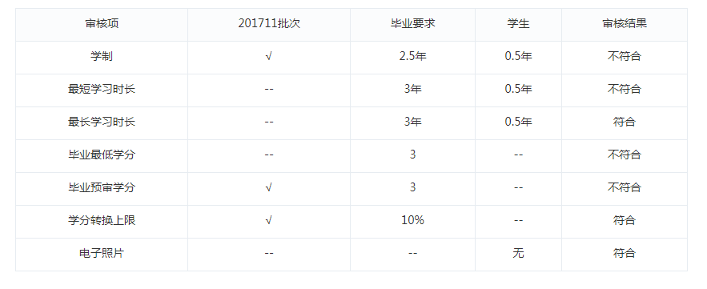 每次查看是没有重置，这里的数据重复出现，样式 |  |  | 待完成
2017-12-06 | 郑忠毅 | 毕业管理-毕业预审名单 | 查看 | 表格使用统一的表格样式table table-striped table-bordered table-hover |  |  | 待完成
2017-12-06 | 郑忠毅 | 毕业管理-毕业预审名单 | 查看 | 报错了，其中这个字段在表里被删除了 |  |  | 待完成
2017-12-06 | 郑忠毅 | 毕业管理－申请毕业 | 筛选条件 | 教学点用户登录不可以切换教学点 |  |  | 待完成
2017-12-06 | 郑忠毅 | 毕业管理－申请毕业 | 批量申请 | 统一样式，其他地方可以点击，然后提示不符合规则 |  |  | 待完成
2017-12-06 | 郑忠毅 | 毕业管理－申请毕业 | 查看 | 副标题样式，没有审核记录隐藏副标题 |  |  | 待完成
2017-12-06 | 郑忠毅 | 毕业管理－申请毕业 | 查看 | 不能出现ＮＵＬＬ字样，ｒｅａｌ＿ｎａｍｅ（ｕｓｅｒ＿ｎａｍｅ） |  |  | 待完成
2017-12-06 | 郑忠毅 | 毕业管理－申请毕业 | 查看 |  |  |  | 待完成
2017-12-06 | 郑忠毅 | 毕业管理－申请毕业 | 审核/查看 | 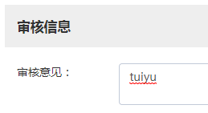 |  |  | 待完成
2017-12-06 | 郑忠毅 | 毕业管理－审核毕业 |  | 申请的问题同样存在 |  |  | 待完成
2017-12-06 | 郑忠毅 | 毕业管理－审核毕业 |  | 缺少ｌａｂｅｌ |  |  | 待完成
2017-12-06 | 郑忠毅 | 毕业管理－审核毕业 | 导出 |  |  |  | 待完成
2017-12-06 | 郑忠毅 | 毕业管理－生成电子注册号 | 生成电子注册号 |  样式， |  |  | 待完成
2017-12-06 | 郑忠毅 | 毕业管理－生成电子注册号 | 筛选条件 | 毕业批次 毕业批次查询项默认为最新毕业批次，可编辑 |  |  | 待完成
2017-12-06 | 郑忠毅 | 毕业管理－生成电子注册号 | 筛选条件 |  |  |  | 待完成
2017-12-06 | 郑忠毅 | 毕业管理－毕业证明书 | 查看 | 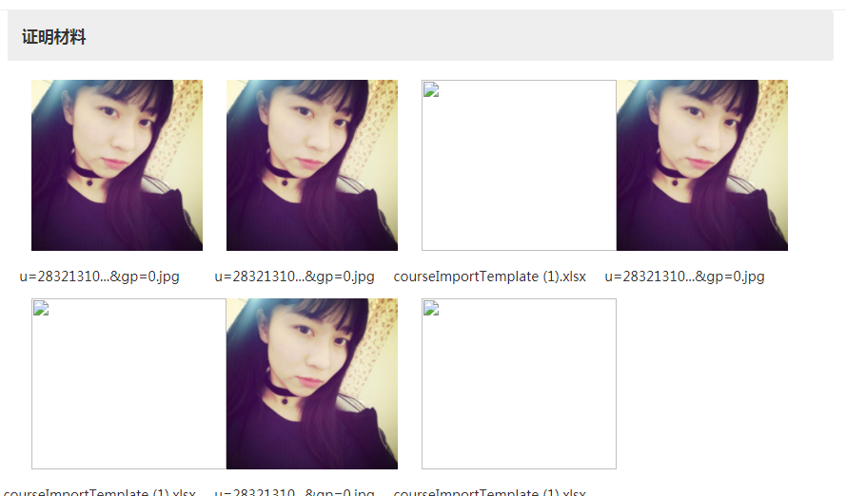 证明材料没有重置，多次点击累加图片 |  |  | 待完成
2017-12-06 | 郑忠毅 | 毕业管理－毕业证明书 | 查看 | ｒｅａｌ＿ｎａｍｅ（ｕｓｅｒｎａｍｅ） |  |  | 待完成
2017-12-06 | 郑忠毅 | 毕业管理－毕业证明书 | 查看 | 领取时间没有啊 |  |  | 待完成
2017-12-06 | 郑忠毅 | 毕业管理－毕业证明书 | 查看 | 没有的之－－代替 |  |  | 待完成
2017-12-06 | 郑忠毅 | 毕业管理－毕业证明书 | 添加 | ｓｑｌ？查询结果（大量的空） |  |  | 待完成
2017-12-06 | 郑忠毅 | 毕业管理－发放毕业证书 | 筛选条件 | 毕业批次查询项默认显示最新毕业批次，可编辑 |  |  | 待完成
2017-12-06 | 郑忠毅 | 毕业管理－发放毕业证书 | 数据表格 | ｓｑｌ？查询结果（大量的空） |  |  | 待完成
2017-12-06 | 郑忠毅 | 毕业管理－发放毕业证书 | 全选 | 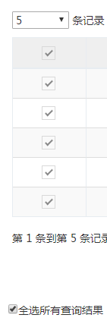 这种操作存在问题的 |  |  | 待完成
2017-12-06 | 郑忠毅 | 毕业管理－发放毕业证书 | 查看 | 打印人ｒｅａｌ＿ｎａｍｅ（ｕｓｅｒｎａｍｅ） |  |  | 待完成
2017-12-06 | 郑忠毅 | 毕业管理－发放毕业证书 | 打印 | 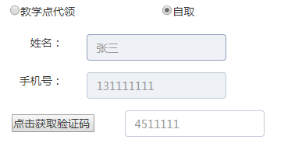 |  |  | 待完成
2017-12-06 | 郑忠毅 | 毕业管理－发放毕业证书 | 打印 | 逻辑是否有问题（操作顺序问题） |  |  | 待完成
2017-12-06 | 郑忠毅 | 毕业管理－发放毕业证书 | 打印 | 直接打印不要展示预览 |  |  | 待完成
2017-12-06 | 郑忠毅 | 毕业管理－发放毕业证书 | 查看 | 打印人，打印时间 |  |  | 待完成
2017-12-06 | 郑忠毅 | 毕业管理－领取毕业证书 |  | 同发放 |  |  | 待完成
2017-12-06 | 郑忠毅 | 毕业管理－领取毕业证书 | 数据表格 | 已发放， |  |  | 待完成
2017-12-06 | 郑忠毅 | 毕业管理－领取毕业证书 | 数据表格 | 学籍状态：已毕业 |  |  | 待完成
2017-12-06 | 郑忠毅 | 毕业管理－领取毕业证书 | 筛选条件 | 筛选条件样式 |  |  | 待完成
2017-12-06 | 郑忠毅 | 学位管理-学位批次 | 编辑 | ｌａｂｅｌ |  |  | 待完成
2017-12-06 | 郑忠毅 | 学位管理－申请学位 | 筛选条件 |  |  |  | 待完成
2017-12-06 | 郑忠毅 | 学位管理－审核学位 | 查看 | 表格使用统一的表格样式table table-striped table-bordered table-hover |  |  | 待完成
2017-12-06 | 郑忠毅 | 学位管理－审核学位 | 查看 | 为空的样式 |  |  | 待完成
2017-12-06 | 郑忠毅 | 学位管理－审核学位 | 查看 | 审核人 ｒｅａｌｎａｍｅ（ｕｓｅｒｎａｍｅ） |  |  | 待完成
2017-12-06 | 郑忠毅 | 学位管理－发放学位证书 |  | 未打印不能发放
2017-12-06 | 郑忠毅 | 学位管理－发放学位证书 |  | 和毕业证书相同

